C IV -LZ 2020 HH, Teil 3

Statistisches Amt
für Hamburg und Schleswig-Holstein

 | STATISTISCHE BERICHTE
 | Kennziffer: C IV - LZ 2020 HH, Teil 3 Eigentums- und Pachtverhältnisse

 | Eigentums- und Pachtverhältnisse in
Hamburg
2020
 | endgültiges Ergebnis der Landwirtschaftszählung

 | Herausgegeben am: 8. April 2022

Abb. 1
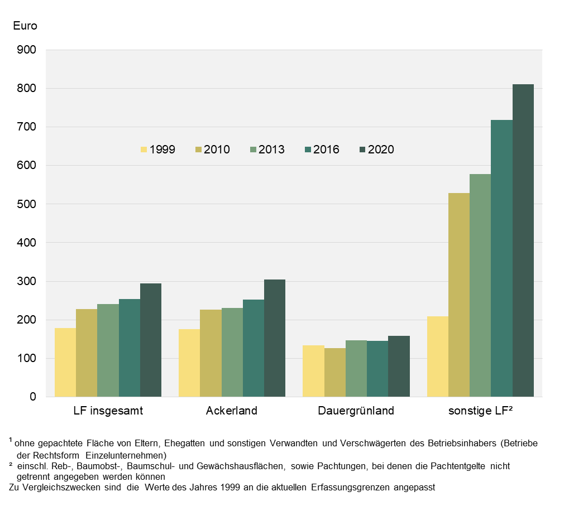
Abb. 1 Durchschnittliche Pachtentgelte je ha¹ in Hamburg zwischen 1999 und 2020
- in Euro -

Abb. 2
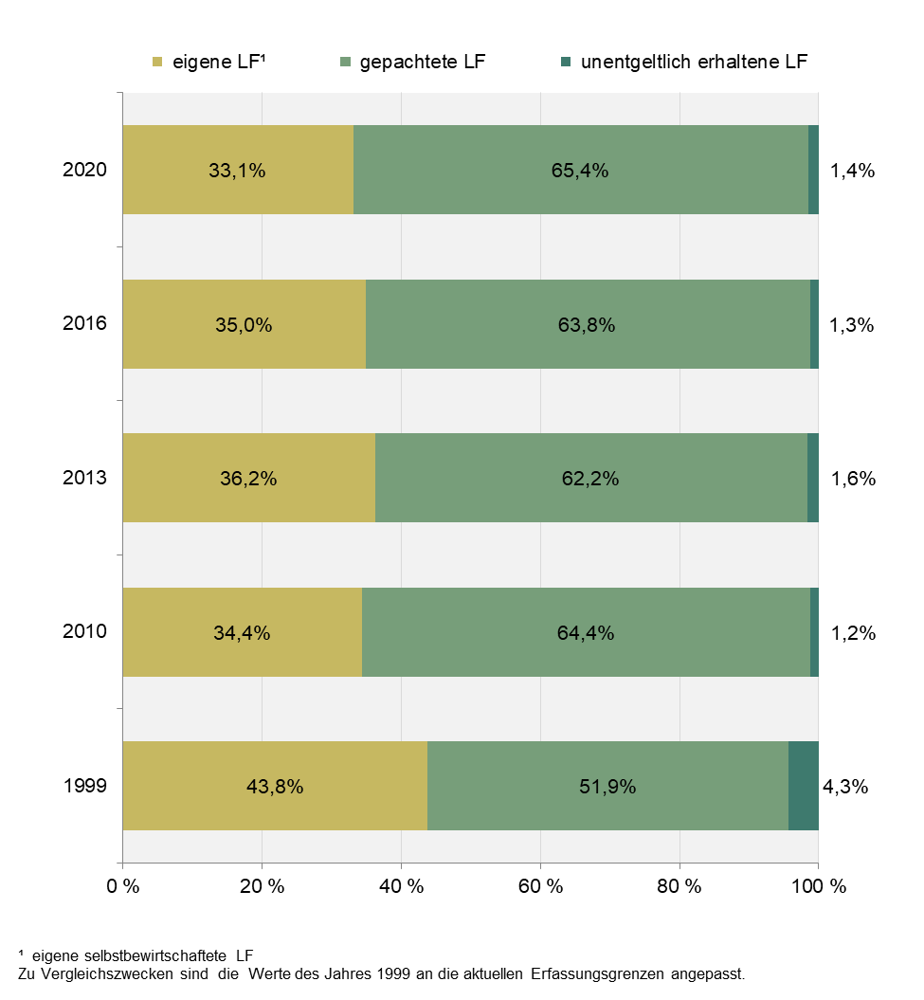
Abb. 2 Eigenland- und Pachtquote in Hamburg zwischen 1999 und 2020
- in Prozent -

